IPC
Comisión Municipal del Deporte Apaseo el Grande Informes sobre Pasivos Contingentes Al 31 de Diciembre de 2023
NOMBRE | CONCEPTO
JUICIOS

GARANTÍAS

AVALES

PENSIONES Y JUBILACIONES

DEUDA CONTINGENTE

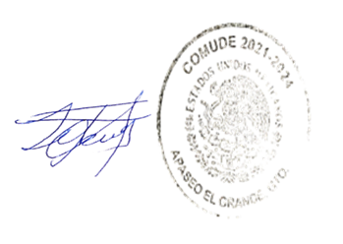

Bajo protesta de decir verdad declaramos que los Estados Financieros y sus notas, son razonablemente correctos y son responsabilidad del emisor.

PROF. SEBASTIAN LAZARO LUNA
DIRECTOR DE COMUDE

